TOLVA DT
 |  |  | REPORTE DE INSPECCIÓN EN TOLVAS CAT DE CAMION 794 AC |  |  |  |  |  |  |  |  | 

CLIENTE: |  | ANGLOAMERICAN QUELLAVECO S.A. |  |  |  |  |  |  |  |  |  | COD. INFORME | ZMN-IF-HT002-23
LUGAR: |  | TRUCK SHOP |  | CODIGO EQUIPO |  | HT002 |  | HOROMETRO |  | 34876.3 |  | REV. | 0
FECHA DE INSPECCION: |  | 2026-06-22 |  | CODIGO DE TOLVA |  | T-CA2 |  |  |  |  |  | PM | 500H

ZONA 01
1.7
1.2
1.1
1.6
1.5
1.9
1.4
1.8
1.3
1.10
 |  |  |  |  |  |  |  |  |  |  | ESPESORES DE PISO
 |  |  |  |  |  |  |  |  |  |  |  |  |  |  |  |  | 0

CONJUNTO DE BLINDAJE DE TOLVA

ZONA | DESCRIPCION |  | FECHA DE INSPECCION |  | DEFECTO | LONGITUD (mm) | ESTADO POSTERIOR A INSPECCION |  | TECNICA NDT | CONDICION |  | COMENTARIOS

1.1 | REFUERZO DE PISO #1 |  | 2026-06-22 |  | LF | - | - |  | VT/UT | ACEPTABLE |  | -
1.2 | REFUERZO DE PISO #2 |  | 2026-06-22 |  | LF | - | - |  | VT/UT | ACEPTABLE |  | -
1.3 | REFUERZO DE PISO #3 |  | 2026-06-22 |  | LF | - | - |  | VT/UT | ACEPTABLE |  | -
1.4 | ROCKBOX |  | 2026-06-22 |  | LF | - | - |  | VT | ACEPTABLE |  | -
1.5 | REFUERZO FRONTAL #1 |  | 2026-06-22 |  | LF | - | - |  | VT/UT | ACEPTABLE |  | -
1.6 | REFUERZO FRONTAL #2 |  | 2026-06-22 |  | LF | - | - |  | VT/UT | ACEPTABLE |  | -
1.7 | REFUERZO FRONTAL #3 |  | 2026-06-22 |  | LF | - | - |  | VT/UT | ACEPTABLE |  | -
1.8 | REFUERZO LATERAL RH |  | 2026-06-22 |  | LF | - | - |  | VT/UT | ACEPTABLE |  | -
1.9 | REFUERZO LATERAL LH |  | 2026-06-22 |  | LF | - | - |  | VT | ACEPTABLE |  | -
1.10 | CORTAFLUJOS |  | 2026-06-22 |  | LF | - | - |  | VT/UT | ACEPTABLE |  | -
D: Desprendimiento, DE: Desgaste, DP: Desprendimiento parcial, F: Fisurado, LF: Libre de fisura, NR: No Reparado, RA: Reapareció, R: Reparado, VT: Inspección Visual, LP: Líquidos Penetrantes, UT: ULTRASONIDO, NP: No Presenta
DESCRIPCION |  |  | PANORAMICO |  |  |  |  |  |  | DETALLE

ZONA 02 RH/LH
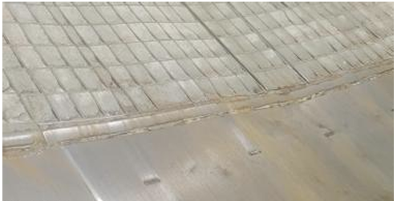
2.2
2.1
2.3
2.4

CONJUNTO LATERAL |  |  |  |  |  |  |  |  |  |  |  |  |  | 10.02 | 10.4
ZONA | DESCRIPCION |  | FECHA DE INSPECCION |  | DEFECTO | LONGITUD (mm) | ESTADO POSTERIOR A INSPECCION |  | TECNICA NDT | CONDICION |  | COMENTARIOS |  | 10.02 |  | 10.21

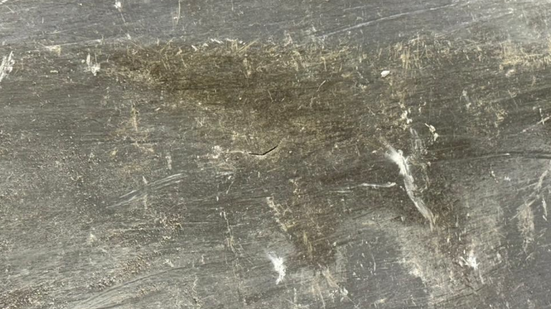
2.1 | PLANCHA LATERAL RH |  | 2026-06-22 |  | LF | - | - |  | VT | ACEPTABLE |  | -
2.2 | VIGA CAJON LATERAL RH |  | 2026-06-22 |  | F | 230 | NR |  | VT | RECHAZADO |  | PROG. REPARACIÓN
2.3 | PLANCHA LATERAL LH |  | 2026-06-22 |  | LF | - | - |  | VT | ACEPTABLE |  | -
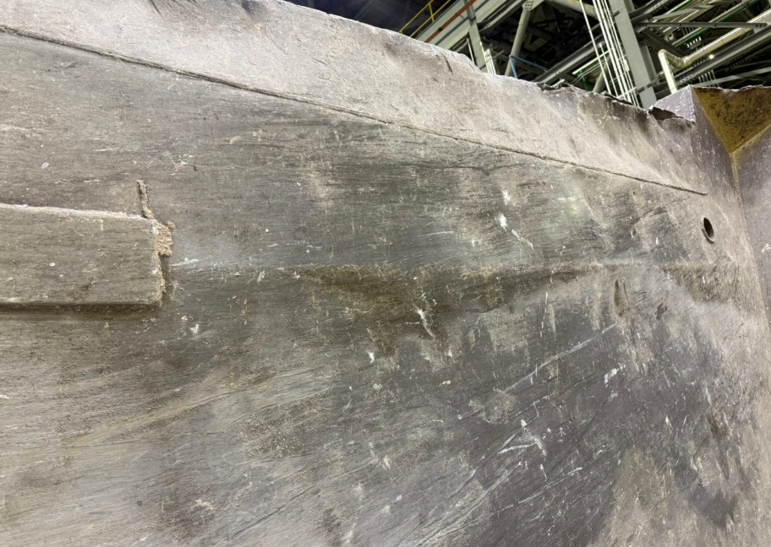
2.4 | VIGA CAJON LATERAL LH |  | 2026-06-22 |  | LF | - | - |  | VT | ACEPTABLE |  | -
D: Desprendimiento, DE: Desgaste, DP: Desprendimiento parcial, F: Fisurado, LF: Libre de fisura, NR: No Reparado, RA: Reapareció, R: Reparado, VT: Inspección Visual, LP: Líquidos Penetrantes, UT: ULTRASONIDO
DESCRIPCION |  |  | PANORAMICO |  |  |  |  |  |  | DETALLE
ZONA 2.3 PLANCHA LATERAL LH FISURA |  |  | 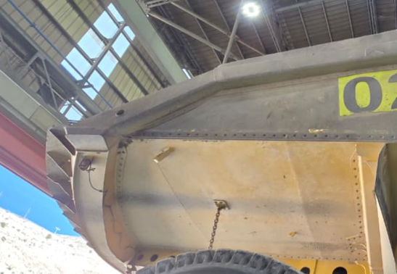 |  |  |  |  |  |  | 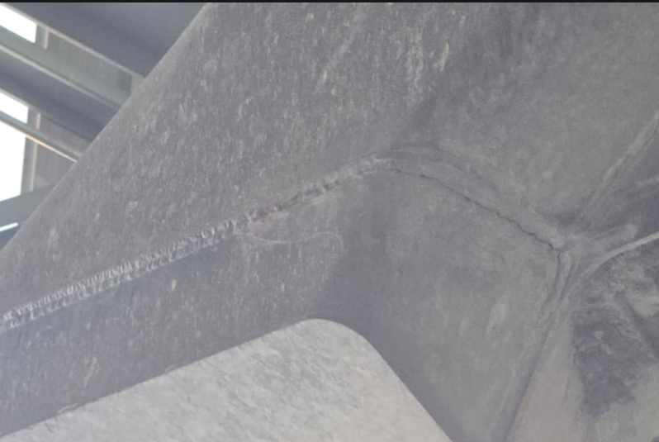

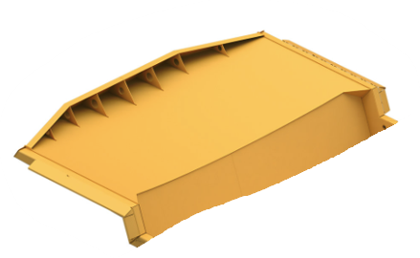
3.5
ZONA 03
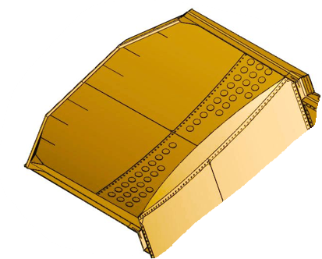
3.8
3.6
3.1
3.3
3.10
3.2
3.4
3.7
3.9

CANOPY |  |  |  |  |  |  |  |  |  |  |  |  |  | 10.02 | 10.4
ZONA | DESCRIPCION |  | FECHA DE INSPECCION |  | DEFECTO | LONGITUD (mm) | ESTADO POSTERIOR A INSPECCION |  | TECNICA NDT | CONDICION |  | COMENTARIOS |  | 10.02 |  | 10.21

3.1 | PLANCHA RH |  | 2026-06-22 |  | LF | - | - |  | VT | ACEPTABLE |  | -
3.2 | PLANCHA LH |  | 2026-06-22 |  | LF | - | - |  | VT | ACEPTABLE |  | -
3.3 | DEFLECTOR RH |  | 2026-06-22 |  | LF | - | - |  | VT | ACEPTABLE |  | -
3.4 | DEFLECTOR LH |  | 2026-06-22 |  | LF | - | - |  | VT | ACEPTABLE |  | -
3.5 | PLANCHA FRONTAL CANOPY |  | 2026-06-22 |  | LF | - | - |  | VT | ACEPTABLE |  | -
3.6 | CARTELAS DE PLANCHA FRONTAL |  | 2026-06-22 |  | LF | - | - |  | VT | ACEPTABLE |  | -
3.7 | VIGA LATERAL RH |  | 2026-06-22 |  | LF | - | - |  | VT | ACEPTABLE |  | -
3.8 | VIGA LATERAL LH |  | 2026-06-22 |  | LF | - | - |  | VT | ACEPTABLE |  | -
3.9 | REFUERZO RH DE CANOPY |  | 2026-06-22 |  | LF | - | - |  | VT | ACEPTABLE |  | -
3.10 | REFUERZO LH DE CANOPY |  | 2026-06-22 |  | LF | - | - |  | VT | ACEPTABLE |  | -
D: Desprendimiento, DE: Desgaste, DP: Desprendimiento parcial, F: Fisurado, LF: Libre de fisura, NR: No Reparado, RA: Reapareció, R: Reparado, VT: Inspección Visual, LP: Líquidos Penetrantes, UT: ULTRASONIDO
DESCRIPCION |  |  | PANORAMICO |  |  |  |  |  |  | DETALLE

ZONA 04
ZONA 05
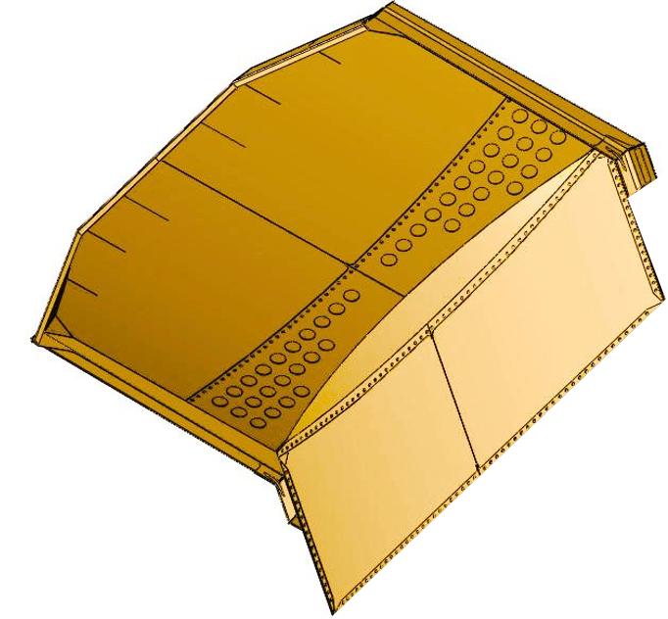
4.2
4.3
4.1
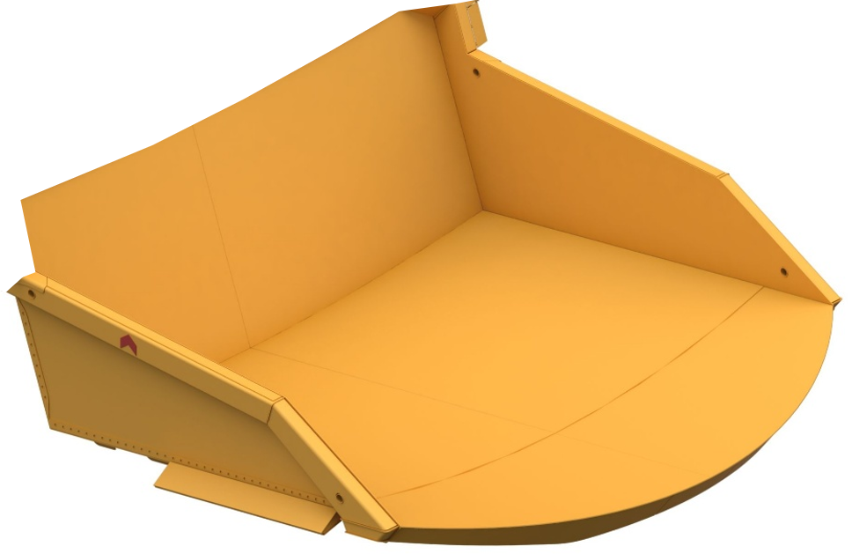
5.1
5.2
5.3

PLANCHAS DE PISO / PLANCHAS FRONTALES
ZONA | DESCRIPCION |  | FECHA DE INSPECCION |  | DEFECTO | LONGITUD (mm) | ESTADO POSTERIOR A INSPECCION |  | TECNICA NDT | CONDICION |  | COMENTARIOS

4.1 | PLANCHA FRONTAL SUPERIOR |  | 2026-06-22 |  | LF | - | - |  | VT | ACEPTADO |  | -
4.2 | PLANCHA FRONTAL RH |  | 2026-06-22 |  | LF | - | - |  | VT | ACEPTADO |  | -
4.3 | PLANCHA FRONTAL LH |  | 2026-06-22 |  | LF | - | - |  | VT | ACEPTADO |  | -
5.1 | PLANCHA DE PISO RH |  | 2026-06-22 |  | LF | - | - |  | VT/UT | ACEPTADO |  | -
5.2 | PLANCHA DE PISO LH |  | 2026-06-22 |  | LF | - | - |  | VT/UT | ACEPTADO |  | -
5.3 | PLANCHA COLA DE PISO |  | 2026-06-22 |  | LF | - | - |  | VT/UT | ACEPTADO |  | -
D: Desprendimiento, DE: Desgaste, DP: Desprendimiento parcial, F: Fisurado, LF: Libre de fisura, NR: No Reparado, RA: Reapareció, R: Reparado, VT: Inspección Visual, LP: Líquidos Penetrantes, UT: ULTRASONIDO
DESCRIPCION |  |  | PANORAMICO |  |  |  |  |  |  | DETALLE

ZONA 06
ZONA 07
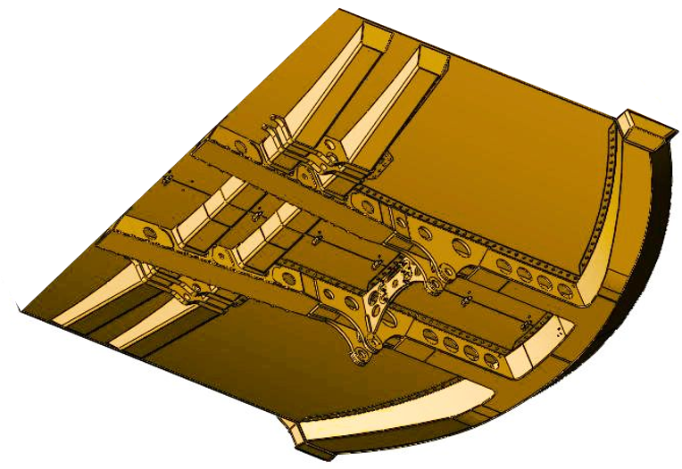
6.9
6.1
6.2
6.6
6.8
6.3
6.4
6.5
6.7
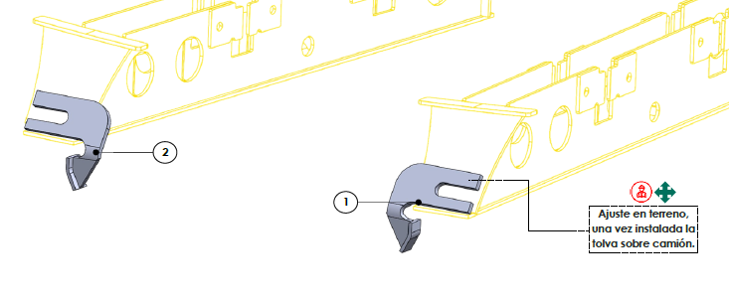
7.2
7.1

LONGUERINA DELANTERA, POSTERIOR Y VIGAS / GUIADORES
ZONA | DESCRIPCION |  | FECHA DE INSPECCION |  | DEFECTO | LONGITUD (mm) | ESTADO POSTERIOR A INSPECCION |  | TECNICA NDT | CONDICION |  | COMENTARIOS

6.1 | LONGUERINA DELANTERA RH |  | 2026-06-22 |  | LF | - | - |  | VT | ACEPTADO |  | -
6.2 | LONGUERINA DELANTERA LH |  | 2026-06-22 |  | LF | - | - |  | VT | ACEPTADO |  | -
6.3 | LONGUERINA POSTERIOR RH |  | 2026-06-22 |  | LF | - | - |  | VT | ACEPTADO |  | -
6.4 | LONGUERINA POSTERIOR LH |  | 2026-06-22 |  | LF | - | - |  | VT | ACEPTADO |  | -
6.5 | VIGA DE PISO #1 RH |  | 2026-06-22 |  | LF | - | - |  | VT | ACEPTADO |  | -
6.6 | VIGA CAJON DE PISO #1 LH |  | 2026-06-22 |  | LF | - | - |  | VT | ACEPTADO |  | -
6.7 | VIGA CAJON DE PISO #2 RH |  | 2026-06-22 |  | LF | - | - |  | VT | ACEPTADO |  | -
6.8 | VIGA CAJON DE PISO #2 LH |  | 2026-06-22 |  | LF | - | - |  | VT | ACEPTADO |  | -
6.9 | VIGA CAJON DE COLA |  | 2026-06-22 |  | LF | - | - |  | VT | ACEPTABLE |  | -
7.1 | GUIADOR RH |  | 2026-06-22 |  | LF | - | - |  | VT | ACEPTADO |  | -
7.2 | GUIADOR LH |  | 2026-06-22 |  | LF | - | - |  | VT | ACEPTADO |  | -
D: Desprendimiento, DE: Desgaste, DP: Desprendimiento parcial, F: Fisurado, LF: Libre de fisura, NR: No Reparado, RA: Reapareció, R: Reparado, VT: Inspección Visual, LP: Líquidos Penetrantes, UT: ULTRASONIDO
DESCRIPCION |  |  | PANORAMICO |  |  |  |  |  |  | DETALLE

8.1
8.3
8.5
8.4
8.2
ZONA 08
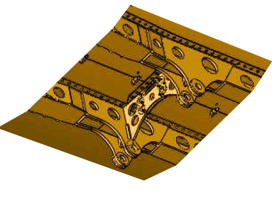
8.4

CAJAS PIVOTE
ZONA | DESCRIPCION |  | FECHA DE INSPECCION |  | DEFECTO | LONGITUD (mm) | ESTADO POSTERIOR A INSPECCION |  | TECNICA NDT | CONDICION |  | COMENTARIOS

8.1 | CAJA PIVOTE RH |  | 2026-06-22 |  | LF | - | - |  | VT | ACEPTABLE |  | -
8.2 | CAJA PIVOTE LH |  | 2026-06-22 |  | LF | - | - |  | VT | ACEPTABLE |  | -
8.3 | BUSHING DE CAJA PIVOTE RH |  | 2026-06-22 |  | LF | - | - |  | VT | ACEPTABLE |  | -
8.4 | BUSHING DE CAJA PIVOTE LH |  | 2026-06-22 |  | LF | - | - |  | VT | ACEPTABLE |  | -
8.5 | SEPARADOR DE CAJA PIVOTE |  | 2026-06-22 |  | LF | - | - |  | VT | ACEPTABLE |  | -
D: Desprendimiento, DE: Desgaste, DP: Desprendimiento parcial, F: Fisurado, LF: Libre de fisura, NR: No Reparado, RA: Reapareció, R: Reparado, VT: Inspección Visual, LP: Líquidos Penetrantes, UT: ULTRASONIDO
DESCRIPCION |  |  | PANORAMICO |  |  |  |  |  |  | DETALLE

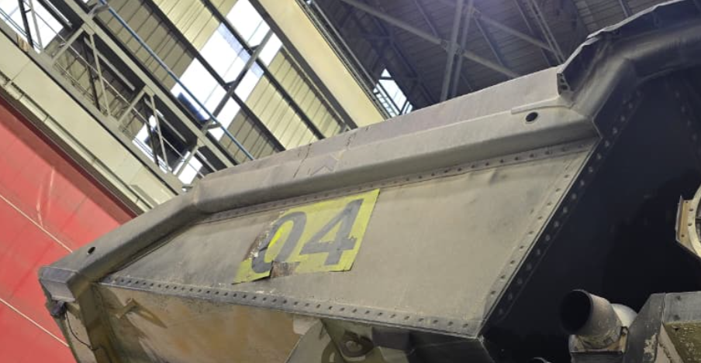
CONDICION DE LETREROS LATERALES Y POSTERIOR
LETRERO LATERAL RH SE PROGRAMÓ CAMBIO |  |  | 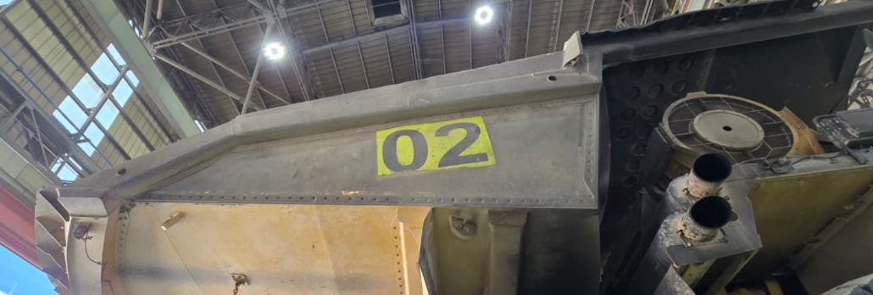

LETRERO LATERAL LH |  |  | 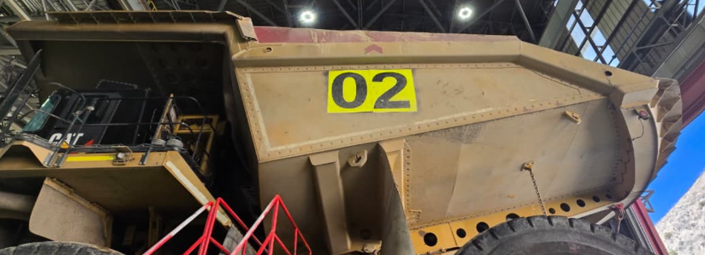

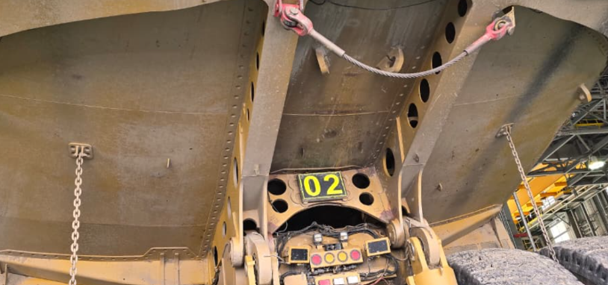
LETRERO POSTERIOR Y CADENAS BOTA ROCA

ZONAS A REPARAR
SOLD_REP FISURA EN VIGA LATERAL RH DE TOLVA / BK0039708
SOLD_INST BARRAS DE REFUERZO EN LATERAL LH / BK0039710

REALIZADO |  |  |  | REVISADO |  |  |  |  |  | APROBADO
NOMBRE: | Dennis Huamani Huamani |  |  | NOMBR: |  |  |  |  |  | NOMBRE:

FIRMA: |  |  |  | FIRMA: |  |  |  |  |  | FIRMA:

FECHA: | 2026-06-22 |  |  | FECHA: |  |  |  |  |  | FECHA:

Hoja1
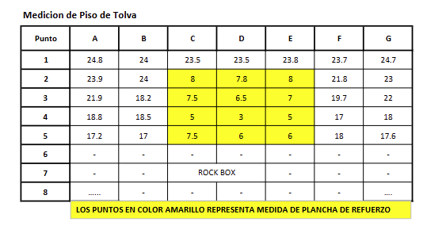
 | 1 | 2 | 3 | 4 | 5 | 6 | 7 | 8
1 | 21.3 | 23.1 | 23.1 | 22.4 | 22.2 | 23.1 | 23.4 | 22.8
2 | 23.3 | 23.1 | 7.8 | 7.5 | 7.1 | 7.5 | 20.3 | 21.3
3 | 18.2 | 18.3 | 7.2 | 7.3 | 7 | 7.2 | 19.2 | 19.5
4 | 18 | 18.1 | 7.3 | 7.3 | 7.2 | 6.5 | 17.2 | 17.1
5 | 17.5 | 17.6 | 7.8 | 7.1 | 7.1 | 6.8 | 17.5 | 17.2
6 | 17.3 | 17.1 | 6.1 | 6.6 | 6.4 | 6.5 | 17.6 | 17.3
7 | 17.5 | 17.1 | 6.5 | 6.3 | 6.7 | 6.2 | 17.3 | 17.1
8 | ROCK BOX
9
10

